Inf. Nutricional
Informação Nutricional
Distribuição pela Roda dos Alimentos
cereais e tubérculos | 0.28541666667
hortícolas | 0.32666666667
fruta | 0.25
gorduras | 0.043125
lacticínios | 0
carnes, pescado e ovos | 0.239625
leguminosas | 0.016666666667
água | 0

Indicação Nutricional
Proteínas | 62.0
Lípidos | 48.2
Lípidos Sat | 8.9
Hidratos de Carbono | 115.5
Açúcares | 40.9
Fibra | 14.7
Sal | 2.9

Valor Económico

 | Custo/porção | Custo/2px
 | 2.603 € | 5.205 €

Entrada
 | Ficha Técnica nº | 1 | Sopa de espinafres e grão de bico
 |  |  |  |  |  |  |  |  | g/100g | 0.1
Produtos | Qtd | Unid. | Grupo | Kcal/100 g | V. Energ/2px | V. R. Un. | V. R. Total | Porções | Nutrientes | Cebola | Alho Francês | Cenoura | Batata | Grão de bico | Espinafres | Azeite
cebola | 0.20 | kg | hortícolas | 20 | 13.3 | 0.87 € | 0.174 € | 6 | Proteínas | 0.9 | 1.8 | 0.7 | 2.4 | 8.4 | 2.6 | 0
alho francês | 0.10 | kg | hortícolas | 26 | 8.7 | 1.85 € | 0.185 € |  | Lípidos | 0.2 | 0.3 | 0 | 0 | 2.1 | 0.9 | 99.9
cenoura | 0.20 | kg | hortícolas | 23 | 15.3 | 0.69 € | 0.138 € | Total Custo | Lípidos Sat | 0 | 0.1 | 0 | 0 | 0.2 | 0.1 | 14.4
batata | 0.10 | kg | cereais | 87 | 29.0 | 0.79 € | 0.079 € | 2.170 € | Hidratos de Carbono | 3.1 | 2.9 | 3.6 | 18.5 | 16.7 | 0.8 | 0
grão de bico | 0.10 | kg | leguminosas | 130 | 43.3 | 2.00 € | 0.200 € |  | Açúcares | 2.2 | 2.2 | 3.3 | 1.2 | 1 | 0.7 | 0
espinafres | 0.25 | kg | hortícolas | 27 | 22.5 | 5.00 € | 1.250 € | Custo/porção | Fibra | 1.3 | 2.4 | 3 | 1.6 | 5.1 | 2.6 | 0
água | 2.00 | l | água |  |  | 0.00 € | 0.000 € | 0.362 € | Sal | 0 | 0 | 0.4 | 0.3 | 0.6 | 0.4 | 0
sal |  |  |  |  |  | 0.00 € | 0.000 €
azeite | 0.045 | l | gorduras | 899 | 134.9 | 3.20 € | 0.144 € | Custo/2px | Nutrientes | Cebola | Alho Francês | Cenoura | Batata | Grão de bico | Espinafres | Azeite | Total
 |  |  |  |  |  |  |  | 0.723 € | Proteínas | 0.30 | 0.30 | 0.23 | 0.40 | 1.40 | 1.08 | 0.00 | 3.7
Procedimento: |  |  |  |  |  |  |  |  | Lípidos | 0.07 | 0.05 | 0.00 | 0.00 | 0.35 | 0.37 | 7.49 | 0.1
Descascar a cebola e cortar em pedaços pequenos. Arranjar o alho francês e cortar em pequenos pedaços. Descascar a cenoura e as batatas e colocar em água. Arranjar os espinafres, lavar e reservar. Numa panela colocar o azeite, a cebola e o alho francês em pedaços e deixar refogar um pouco. Escorrer as batatas e as cenouras e adicionar ao refogado na panela, deixar suar um pouco e adicionar a água, até tapar os ingredientes. Deixar cozer e depois triturar bem todos os ingredientes. Retificar o tempero de sal, adicionar o grão de bico cozido e os espinafres. Deixar cozer os espinafres por aproximadamente 2 minutos e servir. Nota: o grão de bico seco deve demolhar pelo menos 12 h e cozer em água com sal por aproximadamente 45 min. |  |  |  |  |  |  |  |  | Lípidos Sat | 0.00 | 0.02 | 0.00 | 0.00 | 0.03 | 0.04 | 1.08 | 0.0
 |  |  |  |  |  |  |  |  | Hidratos de Carbono | 1.03 | 0.48 | 1.20 | 3.08 | 2.78 | 0.33 | 0.00 | 0.1
 |  |  |  |  |  |  |  |  | Açúcares | 0.73 | 0.37 | 1.10 | 0.20 | 0.17 | 0.29 | 0.00 | 0.0
 |  |  |  |  |  |  |  |  | Fibra | 0.43 | 0.40 | 1.00 | 0.27 | 0.85 | 1.08 | 0.00 | 0.0
 |  |  |  |  |  |  |  |  | Sal | 0.00 | 0.00 | 0.13 | 0.05 | 0.10 | 0.17 | 0.00 | 0.0
 |  |  |  |  |  |  |  |  | g/porção

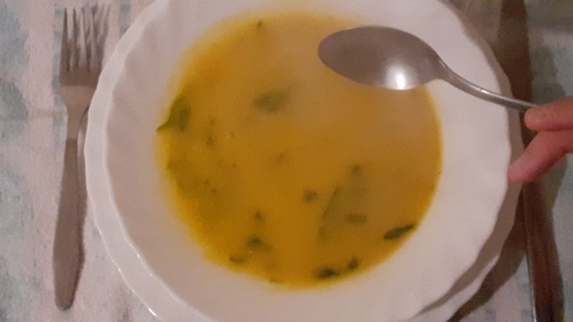
 |  |  |  |  |  |  |  |  | cereais e tubérculos | 0.10 | 1.5 | 0.15 | 0.28541666667
 |  |  |  |  |  |  |  |  | hortícolas | 0.75 | 1.21 |  | 0.32666666667
 |  |  |  |  |  |  |  |  | fruta |  |  | 2 | 0.25
 |  |  |  |  |  |  |  |  | gorduras | 0.05 | 0.165 | 0.065 | 0.043125
 |  |  |  |  |  |  |  |  | lacticínios |  |  |  | 0
 |  |  |  |  |  |  |  |  | carnes, pescado e ovos |  | 1.398 | 0.053 | 0.239625
Indicação Nutricional
 |  |  |  |  |  |  |  |  | leguminosas | 0.10 |  |  | 0.016666666667
 |  |  |  |  |  |  |  |  | água |  |  |  | 0

Prato Principal
 | Ficha Técnica nº | 2 | Pescada à Poveira
 |  |  |  |  |  |  |  |  |  | 0.1
Produtos | Quantidade | Unid. | Grupo | Kcal/100 g | V. Energético | V. R. Un. | V. R. Total | Porções | Nutrientes | Pescada | Batata | Couve | Ovo | Azeite | Cebola | Alho | Vinagre | Pimentão | Pão
pescada chilena | 1.080 | kg | proteínas | 108 | 1166.4 | 7.00 € | 7.560 € | 6 | Proteínas | 19.5 | 2.4 | 2.1 | 13 | 0 | 0.9 | 3.8 | 0.3 | 14.8 | 9
folha de louro | 2.000 | unid |  |  |  |  | 0.000 € |  | Lípidos | 3.3 | 0 | 0.4 | 10.8 | 99.9 | 0.2 | 0.6 | 0 | 13 | 1.4
batatas | 1.200 | kg | cereais | 87 | 1044 | 0.79 € | 0.948 € | Total Custo | Lípidos Sat | 0.7 | 0 | 0 | 2.7 | 14.4 | 0 | 0.1 | 0 | 2.1 | 0.3
couve tronchuda portuguesa | 1.000 | kg | hortículas | 112 | 1120 | 1.50 € | 1.500 € | 11.432 € | Hidratos de Carbono | 0 | 18.5 | 2.5 | 0 | 0 | 3.1 | 11.3 | 0.6 | 35 | 53.8
ovos | 6.000 | unid | proteínas | 149 | 473.82 | 0.12 € | 0.720 € |  | Açúcares | 0 | 1.2 | 2.4 | 0 | 0 | 2.2 | 1.3 | 0.6 | 33.2 | 2
azeite | 0.150 | l | gorduras | 899 | 1348.5 | 3.20 € | 0.480 € | Custo/porção | Fibra | 0 | 1.6 | 2.4 | 0 | 0 | 1.3 | 3 | 0 | 20.9 | 4.3
cebola | 0.200 | kg | hortícolas | 20 | 40 | 0.87 € | 0.174 € | 1.905 € | Sal | 0.4 | 0.3 | 0.3 | 0.4 | 0 | 0 | 0 | 0 | 0.1 | 1.5
alho | 0.010 | kg | hortícolas | 72 | 7.2 | 3.50 € | 0.035 €
vinagre | 1.000 | c.sopa | gorduras | 22 | 0.033 | 0.90 € | 0.015 € | Custo/2px | Nutrientes | Pescada | Batata | Couve | Ovo | Azeite | Cebola | Alho | Vinagre | Pimentão | Pão | Total
pimentão doce | 1.000 | c.chá |  | 358 | 25.06 | 9.00 € | 0.007 € | 3.811 € | Proteínas | 35.10 | 4.80 | 3.50 | 6.89 | 0.00 | 0.30 | 0.06 | 0.01 | 0.17 | 4.50 | 55.3
sal |  | qb |  |  | 0 |  | 0.000 € |  | Lípidos | 5.94 | 0.00 | 0.67 | 5.72 | 24.97 | 0.07 | 0.01 | 0.00 | 0.15 | 0.70 | 38.2
pão de mistura de trigo e centeio | 0.300 | kg | cereais | 272 | 0.816 | 1.50 € | 0.450 € |  | Lípidos Sat | 1.26 | 0.00 | 0.00 | 1.43 | 3.60 | 0.00 | 0.00 | 0.00 | 0.02 | 0.15 | 6.5
 |  |  |  |  |  |  |  |  | Hidratos de Carbono | 0.00 | 37.00 | 4.17 | 0.00 | 0.00 | 1.03 | 0.19 | 0.04 | 0.41 | 26.90 | 69.7
 |  |  |  |  |  |  |  |  | Açúcares | 0.00 | 2.40 | 4.00 | 0.00 | 0.00 | 0.73 | 0.02 | 0.04 | 0.39 | 1.00 | 8.6
Procedimento: |  |  |  |  |  |  |  |  | Fibra | 0.00 | 3.20 | 4.00 | 0.00 | 0.00 | 0.43 | 0.05 | 0.00 | 0.24 | 2.15 | 10.1
Descascar as batatas e cortar em gomos, arranjar a couve e cozer em água com sal, juntamente com os ovos. Escorrer e reservar. (Pode-se cozer tudo junto, mas deve ser tido em atenção os tempos de cozedura de cada um dos elementos.) Cortar a pescada, aproximadamente 180g de pescada por cada pessoa e cozer em água temperada com sal e 1 folha de loureiro. Escorrer e reservar. Molho: num tacho colocar a cebola cortada em meia lua, os alhos picados, a folha de louro com o azeite e o pimentão doce. Deixa-se ferver um pouco e adicionar o vinagre. Cortar o pão em fatias e dispor no recipiente onde se vai servir, regar o pão com um pouco do molho, dispor as batatas, a pescada, a couve em cima do pão, regar com o restante molho de cebolada e enfeitar com os ovos cozidos, descascados e partidos a meio. |  |  |  |  |  |  |  |  | Sal | 0.72 | 0.60 | 0.50 | 0.21 | 0.00 | 0.00 | 0.00 | 0.00 | 0.00 | 0.75 | 2.8

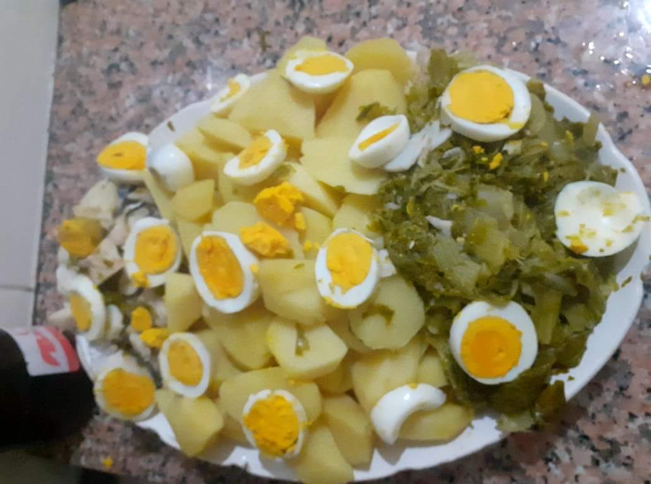

Indicação Nutricional

Sobremesa
 | Ficha Técnica nº | 3 | Tarte de Maçã
 |  |  |  |  |  |  |  |  |  | 0.1
Produtos | Quantidade | Unid. | Grupo | Kcal/100 g | V. Energético | V. R. Un. | V. R. Total | Porções | Nutrientes | manteiga | açúcar | azeite | ovos | farinha | maçã
manteiga | 0.020 | kg | gorduras | 739 | 147.8 | 6.09 € | 0.122 € | 8 | Lípidos | 81.8 | 0 | 99.9 | 10.8 | 1.5 | 0.5
açúcar | 0.045 | kg |  | 397 | 178.65 | 0.74 € | 0.033 € |  | Lípidos Sat | 46.3 | 0 | 14.4 | 2.7 | 0.3 | 0.1
azeite | 0.045 | l | gorduras | 899 | 404.55 | 3.20 € | 0.144 € | Total Custo | Hidratos Carb | 0.7 | 99.3 | 0 | 0 | 73.7 | 10.5
ovos cl. M | 1.000 | unid | proteínas | 149 | 78.97 | 0.12 € | 0.120 € | 2.684 € | Açúcares | 0.7 | 99.3 | 0 | 0 | 2.1 | 10.5
farinha trigo | 0.150 | kg | cereais | 349 | 523.5 | 0.70 € | 0.105 € |  | Fibra | 0 | 0 | 0 | 0 | 3.3 | 1.6
água | 0.030 | l | água |  | 0 |  | 0.000 € | Custo/porção | Proteínas | 0.1 | 0 | 0 | 13 | 8.5 | 0.2
maçã golden | 2.000 | kg | fruta | 51 | 1020 | 1.08 € | 2.160 € | 0.336 € | Sal | 1.9 | 0 | 0 | 0.4 | 0 | 0
pau canela | 1.000 | unid |  |  | 0 |  | 0.000 €
 |  |  |  |  |  |  |  | Custo/2px | Nutrientes | manteiga | açúcar | azeite | ovos | farinha | maçã | total
 |  |  |  |  |  |  |  | 0.671 € | Proteínas | 0.00 | 0.00 | 0.00 | 0.86 | 1.59 | 0.50 | 3.0
Procedimento: |  |  |  |  |  |  |  |  | Lípidos | 2.05 | 0.00 | 5.62 | 0.72 | 0.28 | 1.25 | 9.9
Pré-aqueça o forno a 180º C. Unte uma forma de tarte com ½ colher de sopa de azeite. Peneire com farinha e reserve. Com a batedeira, misture a manteiga, à temperatura ambiente, com o açúcar e o restante azeite até obter um creme espesso. Acrescente o ovo e a farinha. Com as mãos, amasse até a massa estar macia e homogénea. Envolva-a em película aderente e deixe descansar no frio durante 1 hora. Meia hora antes de usar, retire-a do frigorífico. Numa bancada enfarinhada, estenda a massa com a ajuda de um rolo e forre com ela a tarteira. Por cima, coloque uma folha de papel vegetal, e disponha leguminosas desidratadas, de forma a calcar a massa. Leve ao forno durante 15 minutos. Retire e deixe arrefecer. Num tacho, deixe ferver metade das maçãs em cubos, em água aromatizada com o pau de canela. Quando a maçã estiver cozida, retire do lume, deixe arrefecer e reduza a puré. Reserve. Descasque e corte as restantes maçãs em gomos uniformes. Coloque o puré de maçã na base da tarte. Por cima, disponha os gomos de maçã. Polvilhe com o açúcar e leve ao forno durante 20 minutos. |  |  |  |  |  |  |  |  | Lípidos Sat | 1.16 | 0.00 | 0.81 | 0.18 | 0.06 | 0.25 | 2.5
 |  |  |  |  |  |  |  |  | Hidratos Carb | 0.02 | 5.59 | 0.00 | 0.00 | 13.82 | 26.25 | 45.7
 |  |  |  |  |  |  |  |  | Açúcares | 0.02 | 5.59 | 0.00 | 0.00 | 0.39 | 26.25 | 32.2
 |  |  |  |  |  |  |  |  | Fibra | 0.00 | 0.00 | 0.00 | 0.00 | 0.62 | 4.00 | 4.6
 |  |  |  |  |  |  |  |  | Sal | 0.05 | 0.00 | 0.00 | 0.03 | 0.00 | 0.00 | 0.1

 |  |  |  |  |  |  |  |  |  | 62.0
 |  |  |  |  |  |  |  |  |  | 48.2
 |  |  |  |  |  |  |  |  |  | 8.9
 |  |  |  |  |  |  |  |  |  | 115.5
 |  |  |  |  |  |  |  |  |  | 40.9
 |  |  |  |  |  |  |  |  |  | 14.7
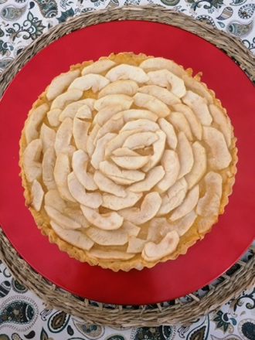
 |  |  |  |  |  |  |  |  |  | 2.9

Indicação Nutricional

